Cartes
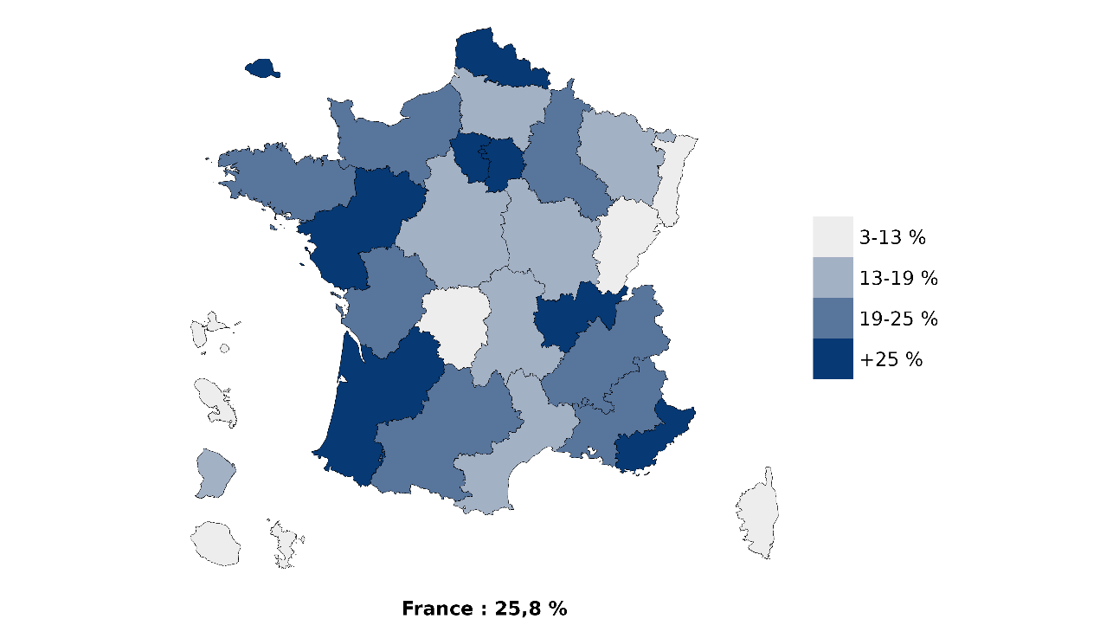
Part des étudiants dans l’enseignement privé par académie en 2025-2026 (en %) | Académie | Part du privé | Evolution entre les rentrées 2025 et 2024 | Part de l'université* | Evolution entre les rentrées 2025 et 2024
 | Aix-Marseille | 20.9 | 0.6 | 62.0 | 3.4
 | Amiens | 17.0 | -4.6 | 53.2 | 1.3
 | Besançon | 9.8 | -1.8 | 60.2 | 2.3
 | Bordeaux | 27.7 | -7.2 | 54.6 | 2.0
 | Bretagne (Rennes) | 23.2 | -5.2 | 58.5 | 0.6
 | Centre-Val de Loire (Orléans-Tours) | 17.6 | 0.7 | 60.3 | 3.1
 | Clermont-Ferrand | 13.7 | -5.6 | 60.2 | 1.6
 | Corse | 8.2 | -2.0 | 70.9 | 5.4
 | Créteil | 25.1 | 3.6 | 58.1 | 3.5
 | Dijon | 15.6 | -4.5 | 60.8 | 2.6
 | Grenoble | 19.6 | -3.3 | 57.1 | 1.7
 | Guadeloupe | 13.2 | -18.3 | 60.9 | 6.7
 | Guyane | 14.3 | 5.1 | 66.4 | 12.9
 | La Réunion | 10.5 | 4.8 | 65.5 | 5.4
 | Lille | 31.9 | -0.3 | 51.1 | 0.4
 | Limoges | 10.8 | -1.6 | 67.6 | 5.1
 | Lyon | 33.2 | -3.8 | 50.6 | 2.6
 | Martinique | 13.3 | -7.8 | 56.3 | 1.2
 | Mayotte | 3.4 | 24.4 | 41.2 | -20.9
 | Montpellier | 19.0 | -6.1 | 66.3 | 4.5
 | Nancy-Metz | 13.8 | -4.2 | 67.3 | 0.5
Part des étudiants dans les universités par académie en 2025-2026 (en %) | Nice | 26.2 | 1.5 | 57.8 | 3.9
 | Normandie | 22.3 | -1.2 | 59.3 | 2.2
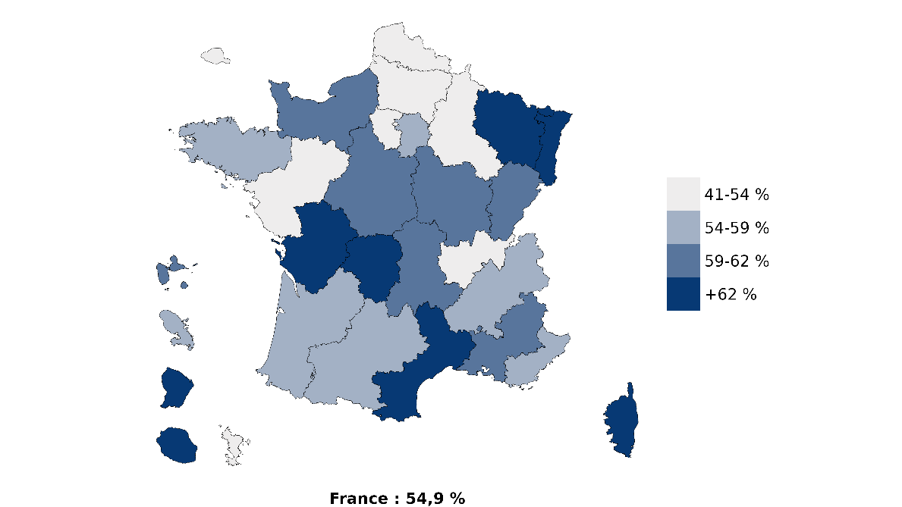
 | Paris | 35.1 | -1.9 | 43.9 | 1.9
 | Pays de la Loire (Nantes) | 35.1 | -2.4 | 49.8 | 3.8
 | Poitiers | 19.3 | -6.6 | 62.9 | 1.7
 | Reims | 24.5 | 1.6 | 51.8 | 2.5
 | Strasbourg | 12.5 | -0.8 | 70.3 | 2.9
 | Toulouse | 22.0 | -0.8 | 54.8 | -0.1
 | Versailles | 32.9 | 2.9 | 46.8 | 6.2
 | Total | 25.8 | -1.7 | 54.9 | 2.5
 | * Périmètre strict des universités

 | Source : MESRE-SIES, Système d'information SISE, enquêtes menées par le SIES sur les écoles d'ingénieurs, les établissements d'enseignement supérieur non rattachés aux universités, données sur les STS et CPGE collectées par la DEPP et le SIES, enquête SIFA, enquêtes sous la responsabilité des ministères chargés de l’agriculture, de la santé, des affaires sociales et de la culture.

NB : Le territoire en haut à gauche correspond au zoom sur l'académie de Paris

Annexe 2
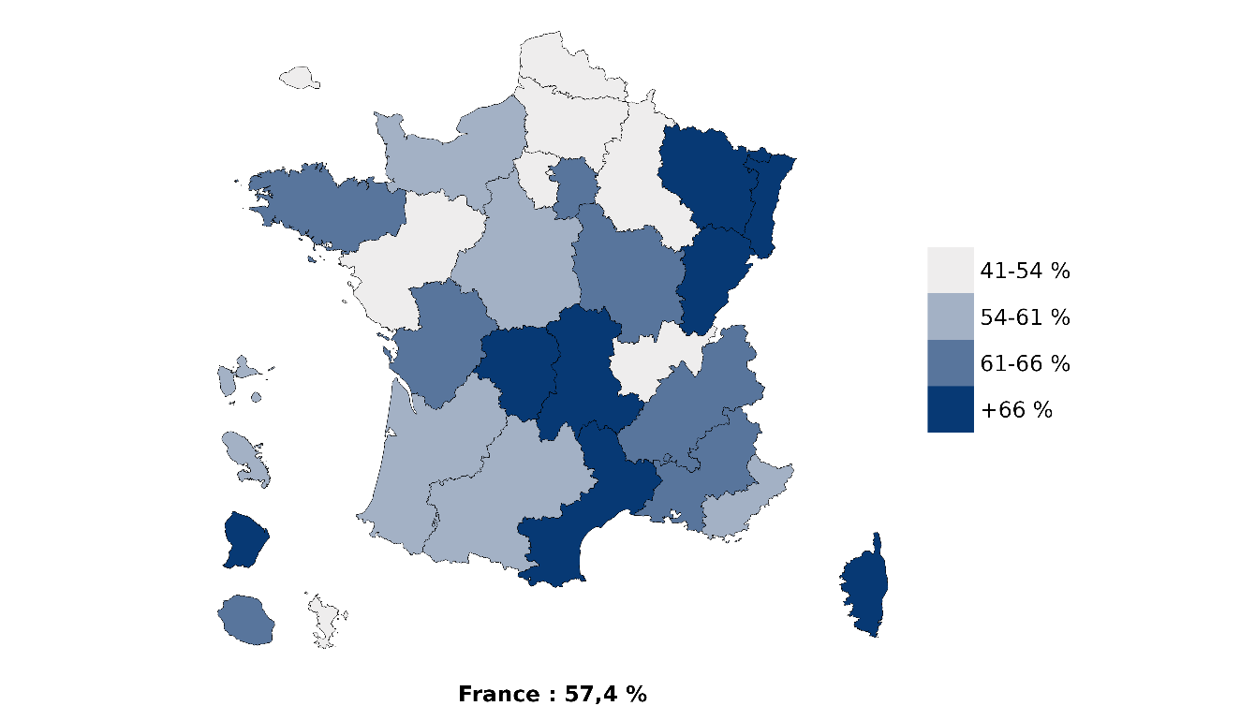
Carte 3 : Part des étudiants dans les universités par académie en 2025-2026 (périmètre regroupement (1), en %) | Académie | Part de l'université*
 | Aix-Marseille | 62.0
 | Amiens | 53.2
 | Besançon | 69.0
 | Bordeaux | 54.8
 | Bretagne (Rennes) | 62.0
 | Centre-Val de Loire (Orléans-Tours) | 60.3
 | Clermont-Ferrand | 67.8
 | Corse | 70.9
 | Créteil | 63.2
 | Dijon | 61.3
 | Grenoble | 65.3
 | Guadeloupe | 60.9
 | Guyane | 66.4
 | La Réunion | 65.5
 | Lille | 53.2
 | Limoges | 67.6
 | Lyon | 50.8
 | Martinique | 56.3
 | Mayotte | 41.2
 | Montpellier | 67.4
 | Nancy-Metz | 67.5
1. Les statistiques prennent en compte le nouveau périmètre des grands ensembles universitaires créés ou modifiés par décrets depuis 2020, en application de l’ordonnance sur les établissements expérimentaux. | Nice | 58.1
NB : Le territoire en haut à gauche correspond au zoom sur l'académie de Paris | Normandie | 59.3
 | Paris | 49.3
 | Pays de la Loire (Nantes) | 52.3
 | Poitiers | 62.9
 | Reims | 51.8
 | Strasbourg | 70.3
 | Toulouse | 57.2
 | Versailles | 51.6
 | Total | 57.4
 | * Périmètre regroupement
 | Source : MESRE-SIES, Système d'information SISE, enquêtes menées par le SIES sur les écoles d'ingénieurs, les établissements d'enseignement supérieur non rattachés aux universités, données sur les STS et CPGE collectées par la DEPP et le SIES, enquête SIFA, enquêtes sous la responsabilité des ministères chargés de l’agriculture, de la santé, des affaires sociales et de la culture.

